Sayfa1
AFSCONNECTOR
ÜRÜN ADI | AFSCONNECOTR [PVC] | AFSCONNECOTR [PU] | AFSCONNECOTR [NEOPRENE] | AFSCONNECOTR [SILICONE] | AFSCONNECOTR [PVC-ATEX] | AFSCONNECOTR [FIREFIGHTING] | AFSCONNECOTR [PU FORTE] | AFSCONNECOTR [NEOPRENE FORTE] | AFSCONNECOTR [NEOPRENE] INOX | AFSCONNECOTR [PVC] INOX
ÜRÜN BİLGİSİ | 450 micron PVC Kaplı Polyester | 450 micron PU Kaplı Cam Eyaf | 450 micron Neoprene Kaplı Cam Elyaf | 430 micron Silikon Kaplı Cam Elyaf | 450 micron PVC Kaplı Polyester | 570 micron PU Kaplı Özel Kumaş | 700 micron PU Kaplı Cam Elyaf | 720 micron Neoprene Kaplı Cam Elyaf | 450 micron Neoprene Kaplı Cam Elyaf | 450 micron PVC Kaplı Polyester
SAC | Galvaniz Kaplı Çelik | Galvaniz Kaplı Çelik | Galvaniz Kaplı Çelik | Galvaniz Kaplı Çelik | Galvaniz Kaplı Çelik | Galvaniz Kaplı Çelik | Galvaniz Kaplı Çelik | Galvaniz Kaplı Çelik | Paslanmaz Çelik* | Paslanmaz Çelik*
RENK | Gri & Siyah | Gri & Siyah | Siyah | Gri | Siyah | Gri/Altın | Gri | Siyah | Siyah | Gri & Siyah
SICAKLIK DAYANIMI | -30°C / + 70°C | -30°C / + 100°C | -30°C / + 100°C | -30°C / + 250°C | -30°C / + 70°C | -30°C / + 900°C | -30°C / + 100°C | -30°C / + 100°C | -30°C / + 100°C | -30°C / + 70°C
ÖLÇÜLER |  |  |  |  |  | FOTOĞRAF
SAC (mm) | KUMAŞ (mm) | SAC (mm) | BOY (m) | STANDART ÖLÇÜ / ÖZEL ÖLÇÜ |  | 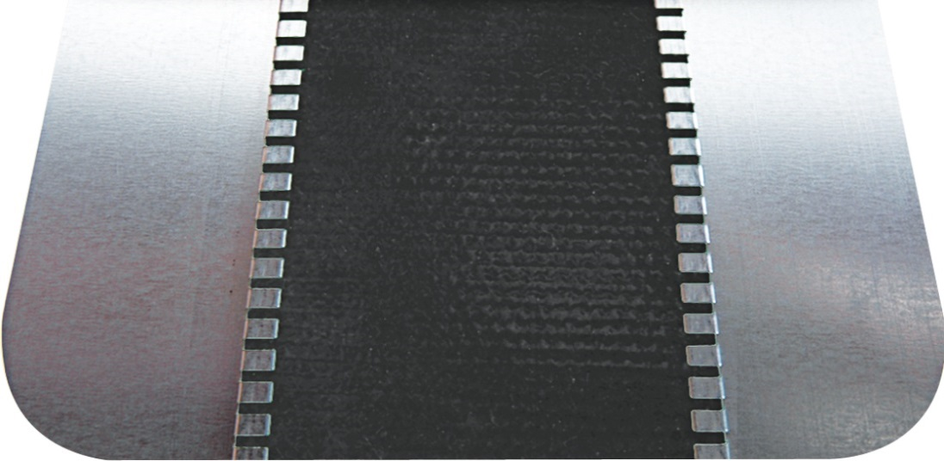 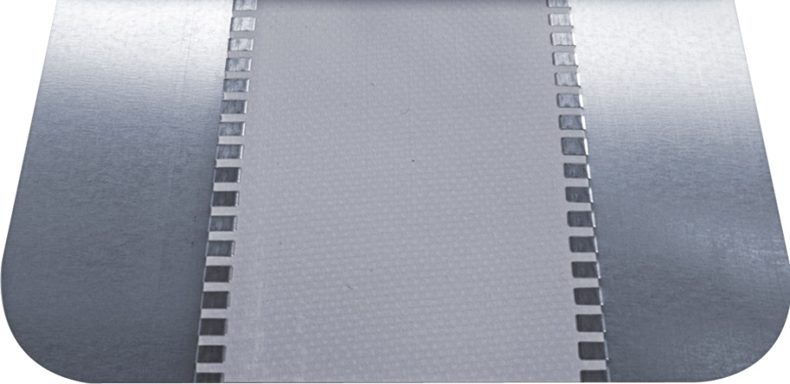
35 | 60 | 35 | 25 | Standart
35 | 60 | 35 | 50 | Standart
45 | 60 | 45 | 25 | Standart
45 | 60 | 45 | 50 | Standart
45 | 75 | 45 | 25 | Standart
45 | 75 | 45 | 50 | Standart
45 | 100 | 45 | 25 | Özel
45 | 100 | 45 | 50 | Özel
45 | 150 | 45 | 25 | Özel
45 | 150 | 45 | 50 | Özel
50 | 60 | 50 | 25 | Özel
50 | 60 | 50 | 50 | Özel
50 | 150 | 50 | 25 | Özel
70 | 100 | 70 | 25 | Standart
70 | 100 | 70 | 50 | Standart
70 | 150 | 70 | 25 | Özel
70 | 200 | 70 | 25 | Özel
15 | 25 | - | - | Özel
* Paslanmaz çelik konnektör için sac ölçüleri sadece 45 mm ve 70 mm 'dir. Her kumaş çeşidi ile üretilebilir.

